Sheet1
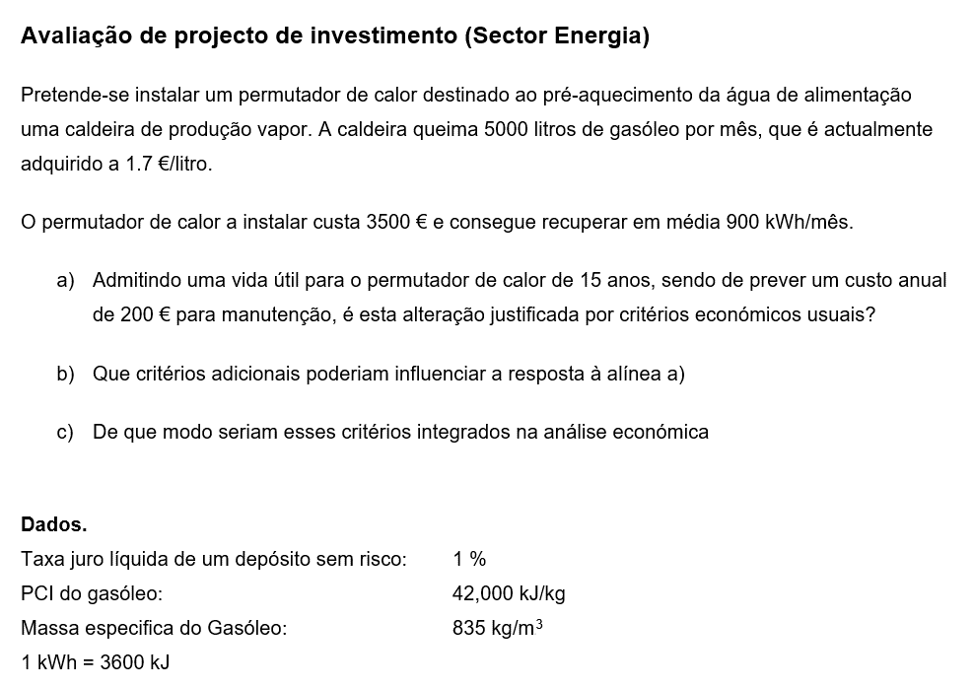
rendimento | 0.8
Consumo de gasóleo |  |  | Poupança de gasóleo
€/litro | 1.7 |  | €/mês | 196.32
litros | 5000.00 |  | litros | 115.48
kg | 4175.00 |  | kg | 96.43 | 2.3%
€/mês | 8500.00 |  | €/mês | 196.32
PCI kJ/kg | 42000.00 |  | PCI kJ/kg | 42000.00
kJ/mês | 1.40E+08 |  | kJ/mês | 3,240,000.00
GJ/mês | 140.28 |  | GJ/mês
MWh/mês | 38.97 |  | MWh/mês
kWh/mês | 38,966.67 |  | kWh/mês | 900.00 | 2.3%

Investimento | 3500 |  | Tx de inflação |  | 3.00%
Custos | 200 | €/ano | tx desconto de capital |  | 4.50%
Proveitos | 2356 | €/ano

ano | Custo | Beneficio | CF | cumulative CF | DCF | cumulative DCF
0 | -3,500 | 0 | -3500 | -3500 | -3500 | -3500
1 | -200 | 2427 | 2227 | -1273 | 2131 | -1369
2 | -206 | 2499 | 2293 | 1020 | 2100 | 731
3 | -212 | 2574 | 2362 | 3382 | 2070 | 2801
4 | -219 | 2652 | 2433 | 5815 | 2040 | 4841
5 | -225 | 2731 | 2506 | 8321 | 2011 | 6852
6 | -232 | 2813 | 2581 | 10902 | 1982 | 8834
7 | -239 | 2897 | 2659 | 13561 | 1954 | 10787
8 | -246 | 2984 | 2738 | 16299 | 1926 | 12713
9 | -253 | 3074 | 2821 | 19120 | 1898 | 14611
10 | -261 | 3166 | 2905 | 22025 | 1871 | 16482
11 | -269 | 3261 | 2992 | 25017 | 1844 | 18326
12 | -277 | 3359 | 3082 | 28099 | 1817 | 20143
13 | -285 | 3460 | 3175 | 31274 | 1791 | 21934
14 | -294 | 3563 | 3270 | 34543 | 1766 | 23700
15 | -303 | 3670 | 3368 | 37911 | 1740 | 25440

 |  | Taxa | 4.5%
 |  | NPV | 24,344
 |  | IRR | 66.6%
 |  | SPB | 1.6
 |  | DPB | 9.0

